Sheet1
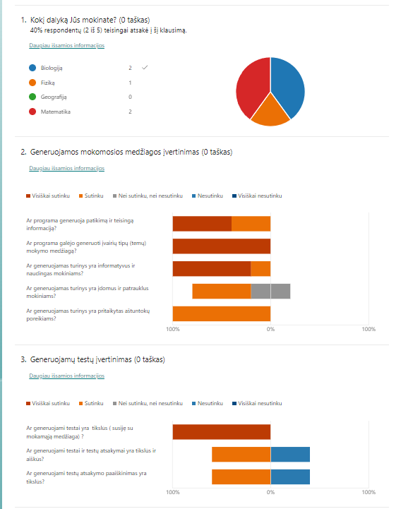
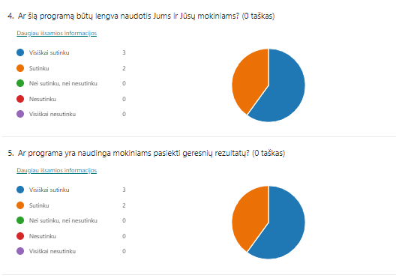
ID | Pradžios laikas | Pabaigos laikas | Kokį dalyką Jūs mokinate? | Ar programa generuoja patikimą ir teisingą informaciją? | Ar programa galėjo generuoti įvairių tipų (temų) mokymo medžiagą? | Ar generuojamas turinys yra informatyvus ir naudingas mokiniams? | Ar generuojamas turinys yra įdomus ir patrauklus mokiniams? | Ar generuojamas turinys yra pritaikytas aštuntokų poreikiams? | Ar generuojami testai yra tikslūs ( susiję su mokamąją medžiaga) ? | Ar generuojami testai ir testų atsakymai yra tikslūs ir aiškūs? | Ar generuojami testų atsakymo paaiškinimas yra tikslūs? | Ar šią programą būtų lengva naudotis Jums ir Jūsų mokiniams? | Ar programa yra naudinga mokiniams pasiekti geresnių rezultatų? | Kokius papildomus įrankius ar funkcijas norėtumėte, kad programa turėtų?
1 | 12/25/23 | 12/25/23 | Matematika | Visiškai sutinku | Visiškai sutinku | Visiškai sutinku | Sutinku | Sutinku | Visiškai sutinku | Nesutinku | Nesutinku | Sutinku | Sutinku | Įsiminti išmoktų temų ir atsakytų testų rezultatus.
2 | 12/27/24 | 12/27/24 | Matematika | Sutinku | Visiškai sutinku | Sutinku | Nei sutinku, nei nesutinku | Sutinku | Visiškai sutinku | Nesutinku | Nesutinku | Visiškai sutinku | Visiškai sutinku | Generuoti turinį ne tik aštuntokams, bet ir kitoms klasėms, taip pat suaugusiems.
3 | 12/27/24 | 12/27/24 | Biologiją | Visiškai sutinku | Visiškai sutinku | Visiškai sutinku | Sutinku | Sutinku | Visiškai sutinku | Sutinku | Sutinku | Visiškai sutinku | Visiškai sutinku | Iliustracijos turėtų būti įtrauktos į programą. Jos padeda vizualiai perteikti sudėtingas sąvokas, palengvindamos mokinių supratimą. Vaizdiniai elementai palaiko mokinių susidomėjimą ir didinana mokymosi efektyvumą.
4 | 12/27/24 | 12/27/24 | Biologiją | Sutinku | Visiškai sutinku | Visiškai sutinku | Sutinku | Sutinku | Visiškai sutinku | Sutinku | Sutinku | Visiškai sutinku | Visiškai sutinku | Lesiti išsaugoti generuotą turinį (pvz. eksportuoti turinį į failą).
5 | 12/27/24 | 12/27/24 | Fiziką | Visiškai sutinku | Visiškai sutinku | Visiškai sutinku | Nei sutinku, nei nesutinku | Sutinku | Visiškai sutinku | Sutinku | Sutinku | Sutinku | Sutinku

